关系图
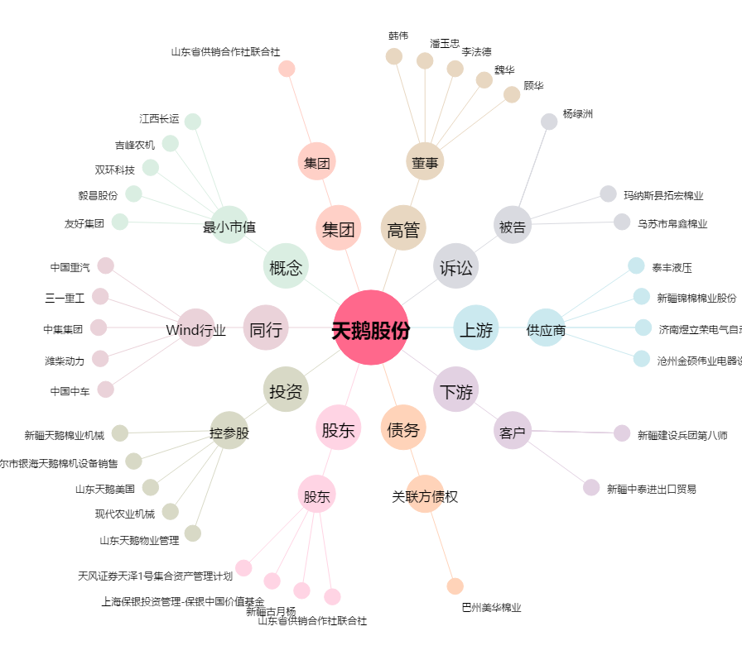
天鹅股份[603029.SH] - 关系概览图

